Sheet1
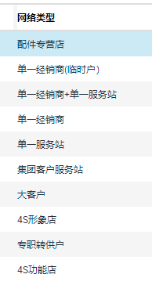
 | 单位名称查询 | 可多选
 | SAP代码查询 |  |  |  | 1、单位名称或SAP代码查询
 |  |  | 导出数据类型 |  | 2、选择导出数据类型
 | 经销商标准账号导出 |  | 域账号样式 |  | 3、按照条件导出（可以先更新密码后再导出）
 | 服务站标准账号导出 |  | CRM导入账号样式
 | 配件专营店标准账号导出 |  | CRM下发账号样式 |  | 密码 |  | 更新密码（选择的记录更新）

序号 | 单位名称 | SAP代码 | 鉴定章号 | 网络类型 | 密码 | 备注

